Vstup
Poř.č. | Psovod (Příjmení Jméno) | Jméno psa | Plemeno | Třída | Akce |  | Pořadatel : | OBEDIENCE CZ
1 | Zimová Denisa Bc. | Bellissimé z Dorky | Beauceron | OB1 | 3. MČR, Praha |  | Název a místo konání : | 3. MČR, Praha
2 | Škultéty Radek | Blackie | Border collie | OB1 | 3. MČR, Praha |  | Datum konání akce : | 2010-11-06
3 | Staropražská Hana | Kassandra Halit Paša | Dobrman | OB1 | 3. MČR, Praha |  | Rozhodčí hlavní : | Iveta Skalická
4 | Peierová Jitka | Dancer von der Herbordsburg | Pudl | OB1 | 3. MČR, Praha |  | Rozhodčí 2 : | Lucia Stemmerová
5 | Jindrová Eva | Banji Star z Ranče Montara | Bílý švýcarský ovčák | OB1 | 3. MČR, Praha |  | Steward hlavní : | Iva Paboučková
6 | Dvořáková Lucie | Answer by Ask Bohemia Patrix | Border collie | OB1 | 3. MČR, Praha |  | Steward 2 :
7 | Lexová Jana | Fred | Labrador | OB1 | 3. MČR, Praha
8 | Švagerová Silvie | Armijan black z Hradu Grabštejna | Královský pudl | OB1 | 3. MČR, Praha
9 | Spudilová Radka | Morda | Kříženec | OB1 | 3. MČR, Praha
10 | Vojkovská Kristýna | Never Never land Va Va Voom | Border collie | OB1 | 3. MČR, Praha | Vyplňujte vypisováním pouze BÍLÁ POLE !!!!
11 | Drbošalová Petra | Atomic Flash Koryfej | Border collie | OB1 | 3. MČR, Praha | Při kopírování nezapomínejte, že se kopíruje i FORMÁT kopírované buňky !
12 | Ajmová Lenka | Mighty´s Spring Meadow Beatrix Lady | Krátkosrstá kolie | OB1 | 3. MČR, Praha | Doporučuji vyplňovat tedy VYPISOVÁNÍM !
13 | Otáhalová Michaela | Enrique de Fuentes Wapini von Folge | Holandský ovčák | OB1 | 3. MČR, Praha
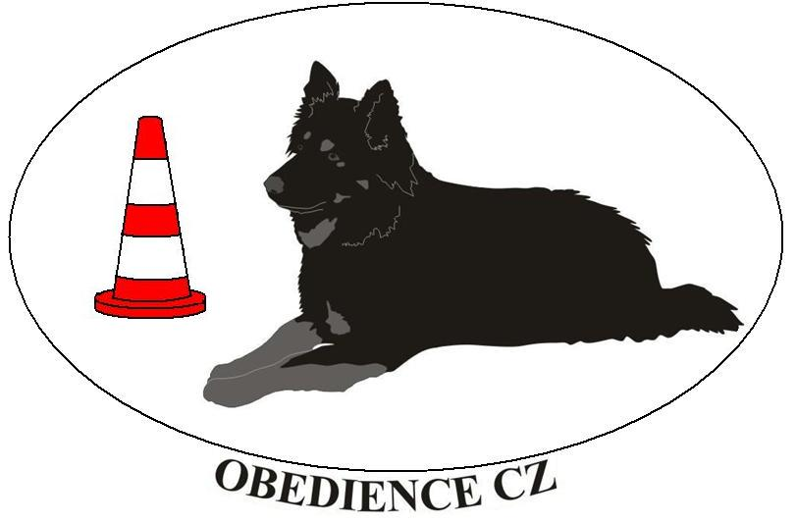
14 | Podešťová Martina Ing. | Arwen forever Free | Border collie | OB1 | 3. MČR, Praha
15 | Vojkovská Kristýna | Terry | Border collie | OB2 | 3. MČR, Praha
16 | Pavlů Marek | All My Life Kiaora | Bearded kolie | OB2 | 3. MČR, Praha
17 | Škrdová Kateřina | Arctic Moon Z Ohromujícího světa | Border collie | OB2 | 3. MČR, Praha
18 | Stádníková Zuzana | Danae do Kapsy (Cassie) | Kavalír KChŠ | OB2 | 3. MČR, Praha
19 | Krejčiříková Zuzana | Nella | Kříženec | OB2 | 3. MČR, Praha

